关系图
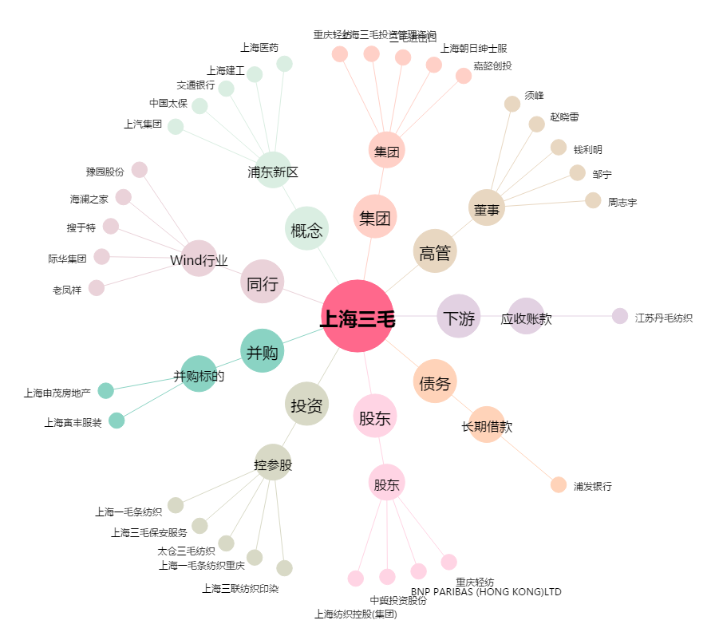
上海三毛[600689.SH] - 关系概览图

